スポンサー公告
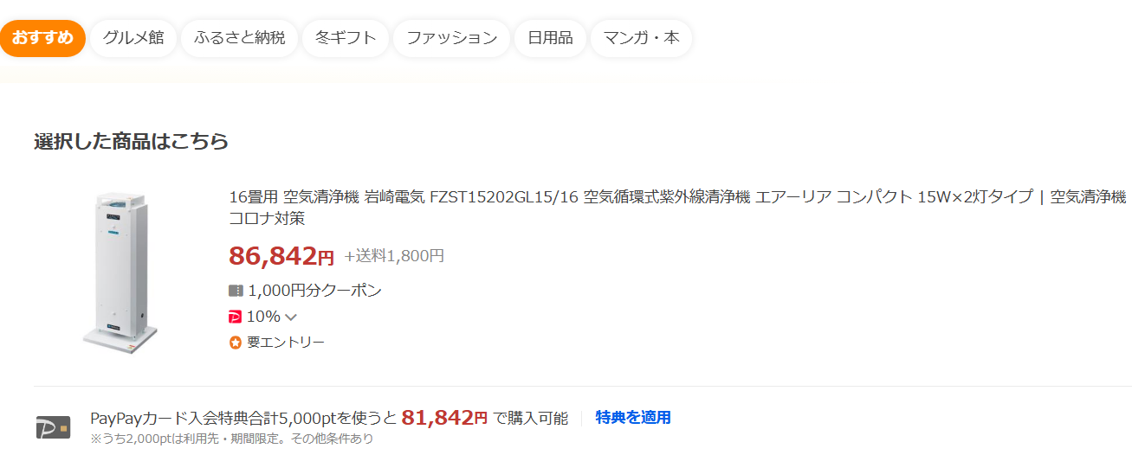
今年度で販売終了
年末期間限定販売
ご注文はこちらまで
hy_food-safety@outlook.jp
氏名・会社名・住所・台数
56,500円

Food・Saftyなら
なんと32,142円引き

.

51 ノロウイルス関連情報
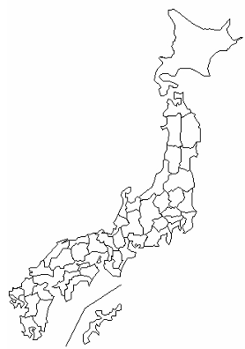
東京都は レベル 2 ; 全国平均 (レベル2) 4.73
ノロウイルス指数平年同等 散発事故発生 |  |  |  |  |  |  |  | 出典:東京都感染症情報センター
 |  |  |  |  |  |  |  | （最近５年間の週値の比較） ノロウイルスの感染周期は4年ですね やや感染度合いが低い! |  |  |  |  | .
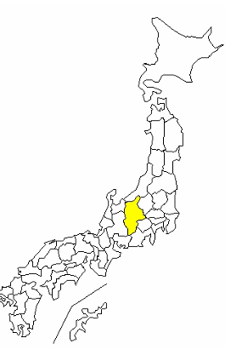

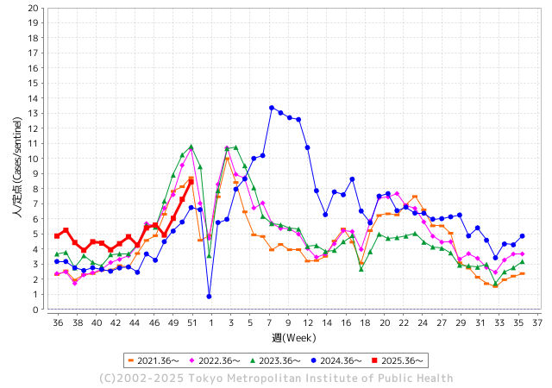
ノロウイルス今週のニュース
今週ですが、 全国で 7
件
 |  |  |  |  |  |  |  |  |  |  |  | -

 |  |  |  |  |  |  |  |  |  |  |  | レベル5

 |  |  |  |  |  |  |  |  |  |  |  | レベル4

 |  |  |  |  |  |  |  |  |  |  |  | レベル3

 |  |  |  |  |  |  |  |  |  |  |  | レベル2
 |  |  |  |  |  |  |  |  |  |  |  | レベル1
GⅡ 50週 0 例 |  |  |  |  | GⅡ51 0例
地方衛生研究所情報 |  |  | 傾向 | 全国警戒ランク2に減少 | 出典：地方衛生研究所ネットワーク
★数年間では、平均的比率でノロウイルス継続 |  |  |  |  |  |  |  | http://idsc.tokyo-eiken.go.jp/diseases/gastro/gastro/
 |  |  |  | 流行警報 | 警戒警報
 | 2025-12-27 |  | 低散発 | 定点観測値 |  | ▲:減少 | 今週のニュース（Noroｖｉｒｕｓ） (12/22-12/27) |  |  |  | 8 | 9
先週
今週
都道府県名 | 流行 ☆増加 ★減少☆★1つで約1ポイント |  |  | 2025/50週 | 2025/51週 |  | 大量発症事故（業種／内容） 今週 , 先週 |  |  |  | ニュースソース | 日時
北海道 | ☆ |  |  | 2.63 | 3.39 | 0.76 | 北海道・北見保健所は2025年12月22日、北見市内の飲食店で食中毒が発生したと発表しました。食中毒が発生したのは北見市北5条西2丁目の飲食店「居酒屋海賊」です。12月19日に飲食店で会食をした2団体23人のうち16人が、翌朝から下痢や吐き気などの症状を発症しました。有症者の便の検査から、保健所はノロウイルスによる食中毒だと断定しました。このうち2人が医療機関を受診しましたが、いずれも回復傾向にあります。当時この団体が店で食べたのは、カキポン、刺身、牛カットステーキなどだということです。 |  |  |  | STV北海道 | 2025-12-26 | 2025-12-26
青森県 | ☆ |  |  | 1.97 | 2.97 | 1.00 |  |  |  |  |  |  | 青森県
岩手県 | ☆ |  |  | 6.89 | 7.93 | 1.04 | 県によると、12月23日に県央保健所管内の教育・保育施設（園児75人・職員24人）から複数の園児や職員に嘔吐や下痢などの症状があると保健所へ連絡があり、調査した結果、12月14日から12月24日にかけて、園児12人と職員1人の合わせて13人に嘔吐や下痢などの症状があったことがわかった。 |  |  |  | 岩手めんこいテレビ | 2025-12-25 | 岩手県
宮城県 | ☆ |  |  | 2.61 | 3.87 | 1.26 |  |  |  |  |  |  | 宮城県
秋田県 | ★ |  |  | 4.23 | 3.54 | ▲ 0.69 |  |  |  |  |  |  | 秋田県
山形県 | ☆ |  |  | 2.73 | 3.81 | 1.08 |  |  |  |  |  |  | 山形県
福島県 | ☆ |  |  | 4.86 | 5.14 | 0.28 | 12月12日、福島県南相馬市の飲食店が提供した刺身を食べた20～60代の男女計49人が、下痢や嘔吐などの症状を訴えました。で提供されたのは、同市の鮮魚店が調理したマグロやハマチ、サーモンなどの刺身ということです。患者や、刺身を調理した人の便からノロウイルスが検出され、県はこの刺身が原因の食中毒と断定しました。者ら49人は全員快方に向かっているということです。鮮魚店は、18日から3日間の営業停止処分となっています。 |  |  |  | 福島南相馬市 | 2025-12-19 | 福島県
茨城県 | ☆ |  |  | 5.35 | 6.35 | 1.00 |  |  |  |  |  |  | 茨城県
栃木県 | ☆☆☆ |  |  | 2.56 | 5 | 2.44 | 今月、宇都宮市内の児童福祉施設で子どもや職員あわせて４５人が下痢やおう吐などの症状を訴え、検査の結果ノロウイルスが検出されました。 全員快方に向かっているということですが、市はノロウイルスによる集団感染が発生したとして、施設に対して手洗いや消毒の徹底を指導しました。 |  |  |  | NHK | 2025-12-25 | 栃木県
群馬県 | ☆☆☆ |  |  | 6.24 | 10.6 | 4.36 |  |  |  |  |  |  | 群馬県
埼玉県 | ☆ |  |  | 5.71 | 6.28 | 0.57 | 食中毒…ほっかほか弁当の客18人、嘔吐や下痢 唐揚げを食べた男女3グループ異変 店員からノロウイルス検出> 同所によると、22～24日にかけて、同店で食事をした4グループから「吐き気や嘔吐（おうと）、下痢などの症状が出ている」と届けがあった。4グループ計11人は19、20日の昼間、同店で海鮮丼やねぎとろ丼、エビフライなどを食べた。検便などの調査の結果、26～87歳の客10人（男性4人、女性6人）と同店の調理人3人から食中毒の原因となるノロウイルスが検出された。 |  |  |  | 埼玉新聞 | 2025-12-28 | 埼玉県
千葉県 | FALSE |  |  | 4.79 | 5.76 |  | 船橋市保健所は２６日、同市本町４の飲食店「ＴＯＭＯＲＩ（ともり）船橋店」で飲食をした２０～５０代の３グループ１２人に発熱や下痢などの症状が出たと発表した。発症者や調理の従業員の便からノロウイルスが検出されたことなどから、同店の食事が原因の食中毒と断定し、同店を同日から３日間の営業停止とした。重症者はおらず、全員が回復傾向にある |  |  |  | 千葉日報 | 2025-12-27 | 千葉県
東京都 | ☆ |  |  | 7.3 | 8.46 | 1.16 |  |  |  |  |  |  | 東京都
神奈川県 | ☆ |  |  | 2.07 | 2.6 | 0.53 | 横浜市保健所の調査で、患者6人および調理従事者3人からノロウイルスが検出され、提供された食事が原因と断定された。給食を提供した業者（埼玉県川越市の株式会社ニフス）には12月19日に営業禁止処分が下され、12月18日からは代替食対応となっている。施設内の環境や食品からはノロウイルスは検出されなかったが、横浜市衛生研究所による検便結果では陽性反応が出たため、引き続き原因の詳細調査が行われている。 |  |  |  | 楽天ニュース | 2025-12-21 | 神奈川県
新潟県 | ☆☆ |  |  | 9.14 | 11.17 | 2.03 |  |  |  |  |  |  | 新潟県
富山県 | ☆ |  |  | 6.93 | 7.57 | 0.64 |  |  |  |  |  |  | 富山県
石川県 | ☆ |  |  | 4.4 | 5.28 | 0.88 |  |  |  |  |  |  | 石川県
福井県 | ☆ |  |  | 3.24 | 4 | 0.76 |  |  |  |  |  |  | 福井県
山梨県 | ☆ |  |  | 2.84 | 4.16 | 1.32 |  |  |  |  |  |  | 山梨県
長野県 | ☆☆☆ |  |  | 7.11 | 9.78 | 2.67 | 松本市保健所によりますと、12月11日から14日にかけて、店で調理し提供された食事を食べた6グループ14人が、吐き気や腹痛、下痢などの症状を示しました。 県の検査で、患者の便からノロウイルスが検出されたことなどから、松本市保健所では、ノロウイルスによる食中毒と断定し、この店を24日まで3日間の営業停止としました。 |  |  |  | SBC | 2025-12-22 | 長野県
岐阜県 | ★ |  |  | 3.87 | 3.37 | ▲ 0.50 | 岐阜市は20日、市内の特別養護老人ホームで提供された給食を食べた20～90代の入居者や職員計40人が発熱、嘔吐（おうと）、下痢など食中毒の症状を訴え、複数人の便などからノロウイルスが検出されたと発表した. |  |  |  | 47NEWS | 2025-12-20 | 岐阜県
静岡県 | ☆ |  |  | 5.19 | 5.37 | 0.18 | 静岡市は１６日、葵区の飲食店でノロウイルスによる食中毒が発生したと発表しました。 静岡市保健所によりますと、７日に葵区の飲食店で肉寿司、ローストビーフ、からあげ、生ハムサラダ、馬刺し、だし巻き卵などを食べた２５歳から７３歳までの男女１１人が、下痢、発熱、嘔吐などの症状を訴えました。症状を訴えた患者は快方に向かっています。 |  |  |  | 静岡テレビ | 2025-12-16 | 静岡県
愛知県 | ☆ |  |  | 2.84 | 2.95 | 0.11 |  |  |  |  |  |  | 愛知県
三重県 | ☆ |  |  | 3.46 | 3.49 | 0.03 |  |  |  |  |  |  | 三重県
滋賀県 | ★ |  |  | 4.53 | 4.03 | ▲ 0.50 |  |  |  |  |  |  | 滋賀県
京都府 | ★ |  |  | 3.98 | 3.9 | ▲ 0.08 |  |  |  |  |  |  | 京都府
大阪府 | ☆ |  |  | 4.3 | 4.41 | 0.11 | 堺市保健所は12月16日、堺市東区の飲食店「一作鮨」で食事をした客らが下痢や嘔吐などの症状を訴え、ノロウイルスによる食中毒が発生したと発表した。市保健所によると、すしや天ぷらを食べた10～50歳代の男女14人が体調不良を訴え、このうち客11人と調理従事者2人の便からノロウイルスが検出された。重症者はおらず、全員が快方に向かっているという。 |  |  |  | 讀賣新聞 | 2025-12-18 | 大阪府
兵庫県 | ☆ |  |  | 3.96 | 4.63 | 0.67 |  |  |  |  |  |  | 兵庫県
奈良県 | ★ |  |  | 2.67 | 2.3 | ▲ 0.37 |  |  |  |  |  |  | 奈良県
和歌山県 | ☆ |  |  | 2.53 | 3.26 | 0.73 |  |  |  |  |  |  | 和歌山県
鳥取県 | ☆☆ |  |  | 3.27 | 4.91 | 1.64 |  |  |  |  |  |  | 鳥取県
島根県 | ★ |  |  | 3.25 | 2.61 | ▲ 0.64 |  |  |  |  |  |  | 島根県
岡山県 | ★ |  |  | 4.16 | 3.19 | ▲ 0.97 |  |  |  |  |  |  | 岡山県
広島県 | ☆ |  |  | 3.78 | 4.45 | 0.67 |  |  |  |  |  |  | 広島県
山口県 | ★ |  |  | 2.19 | 1.95 | ▲ 0.24 | 県生活衛生課は15日、周南市の焼き肉店で食中毒が発生したと発表した。5日にこの店で食事をした会社員17人のうち6人に下痢や発熱の症状が出たが、医療機関を受診し… |  |  |  | 日刊新周南 | 2025-12-17 | 山口県
徳島県 | ★ |  |  | 3.77 | 3.38 | ▲ 0.39 |  |  |  |  |  |  | 徳島県
香川県 | ☆☆ |  |  | 4.85 | 6.35 | 1.50 |  |  |  |  |  |  | 香川県
愛媛県 | ☆ |  |  | 1.8 | 2.05 | 0.25 |  |  |  |  |  |  | 愛媛県
高知県 | ☆ |  |  | 5.34 | 6.41 | 1.07 |  |  |  |  |  |  | 高知県
福岡県 | ★ |  |  | 3.83 | 3 | ▲ 0.83 | 福岡市の西区と城南区の保育施設で、23日までに園児あわせて27人が嘔吐や下痢などの症状を訴えました。ノロウイルスによる集団感染とみられています。 福岡市によると、西区内の保育施設では12月12日から23日までの間に1歳〜6歳までの園児あわせて15人が、嘔吐や下痢などの症状を訴えました。 |  |  |  | RKB | 2025-12-23 | 福岡県
佐賀県 | ☆ |  |  | 3.03 | 4.32 | 1.29 |  |  |  |  |  |  | 佐賀県
長崎県 | ☆ |  |  | 3.25 | 4.23 | 0.98 |  |  |  |  |  |  | 長崎県
熊本県 | ☆ |  |  | 8.72 | 9.39 | 0.67 |  |  |  |  |  |  | 熊本県
大分県 | ★ |  |  | 7.67 | 7.47 | ▲ 0.20 |  |  |  |  |  |  | 大分県
宮崎県 | ★ |  |  | 4.32 | 4.16 | ▲ 0.16 |  |  |  |  |  |  | 宮崎県
鹿児島県 | ★ |  |  | 3.88 | 3.76 | ▲ 0.12 |  |  |  |  |  |  | 鹿児島県
沖縄県 | ☆ |  |  | 3 | 3.88 | 0.88 |  |  |  |  |  |  | 沖縄県
全国 | ☆ |  |  | 4.74 | 5.33 | 0.59
 |  |  |  |  |  |  |  |  |  |  | 0 | 2
 |  |  |  | 今週 |  |  | 管理レベル「3」
 |  | 先週に比べて全国平均は |  |  |  | 5.33 | ：先週より | 0.59
 |  | 東京都は |  |  |  | 8.46 | ：先週より | 1.16
 |  | 最高指数は |  |  | 新潟県 | 11.17 | 全国で10.00を超える都道府県数は |  | 2ヶ所 | 増減 | +2

3 | 11月ー3月中 施設の所在市町村で 流行・食中毒が複数件報告される 定点観測値が5.00～10.00 |  |  |  |  | 【情報共有】業界・地域のニュースを掲示して、注意を促すｻ 【常設】（次亜塩素系消毒剤)、うがい薬(イソジン）ｻ 【行動】出勤時、休憩後、退社時に手洗いの指示と徹底 【体調管理】健康状態の聞き取り、対応記録 予防的検査の実施、健康保菌者への生活指導、待機指示 【訓練】嘔吐物処理の実施訓練 【お客様・パートナー】客、納品業者に体調不良者がある場合には日報に記録

50 衛生訓話
毎週 ひとつ 覚えていきましょう
今週のお題( 調理施設の点検項目 基礎編とは)
↓ 職場の先輩は以下のことを理解して わかり易く 指導しましょう ↓
Withコロナウイルスと繁盛店の基本を見直しませんか
 |  | 外食店でもとりわけ回転率を重視してきた店舗で注意したいこと

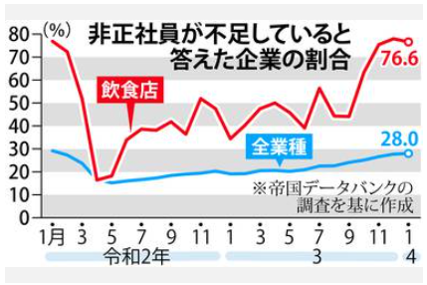
 |  |  | 店内のサービスに問題が徐々に出でいる。 1. ホール従業員が少ないために、すぐオーダーを取りに来ない。 2. 料理の提供に時間がかかる。(近頃遅いなー この店!) 3. オーダー方式のDX化に戸惑う顧客(イライラするなー!) 4. 客が出た後のテーブルの片付けがいつまでも行われない。 新しく着席したお客様の隣が、食べ終わりの食器と食べ残り品の 臭いで不快。 5. すいませーん。お水ください。 →いまセルフなのでカウンターでどうぞ 6. これでは家で自炊と変わりません。 こんな店には、二度と寄りません。

 | コロナで人員過剰となった労働力は小売販売業に流れたが、今この労働力が外食に戻らない

 | ■ホールを上手く回せない原因は 今、何をすべきか分かってない 役割分担をしっかりする お客様に気持ちよく食事をしてもらうためには「お待たせしないこと」が大切。とくに待たされる気分になる場面は、 「オーダーを待っているとき」「料理を待っているとき」「会計を待っているとき」なので、 オーダー・料理提供・会計を優先的に対応するとよいでしょう。 店によって役割分担はさまざまですが、とくにピーク時はお客様もスタッフも増えるため、役割分担を明確にすることが 重要です。ここでのポイントは、店のルールをしっかりと理解し、自分の役割をきっちりとこなすことです。 自分から動くことは大切ですが、ほかの人がするべきことに手を出すと、かえって自分の担当の仕事ができなくなるなど、ホールでのチームワークが乱れたりします。もしやりづらいことなどがあったら、自己流で解決しようとする前に店長やホールのリーダーに相談しましょう。更にサービス業の基本に立ち返る教育は、（1）正しい言葉遣いをすることですね。 |  |  |  | ？

 |  |  |  | -3

49 国内感染症情報
2025年第49週（12月1日〜12月7日） |  | 対前週 インフルエンザ -17% 減少 新型コロナウイルス -30% 減少
1類感染症 | 報告なし
2類感染症 | 結核例 236例
指定感染症 新型コロナウイルス感染症 | 厚生労働省：国内の発生状況など https://www.mhlw.go.jp/stf/covid-19/kokunainohasseijoukyou.html#h2_1 厚生労働省：データからわかる－新型コロナウイルス感染症情報－ https：//covid19.mhlw.go.jp/
 | https://www.mhlw.go.jp/stf/covid-19/kokunainohasseijoukyou.html#h2_1
 | 厚生労働省：データからわかる－新型コロナウイルス感染症情報－
 | https：//covid19.mhlw.go.jp/
3類感染症 細菌性赤痢 | 細菌性赤痢2例‌ 菌種：S. sonnei（D群）2例＿感染地域：‌‌東京都1例、国内・国外 不明1例

腸管出血性大腸菌感染症 | 腸管出血性大腸菌感染症65例（有症者36例、うちHUS‌なし） ‌ 感染地域：‌‌国内42例、韓国3例、カンボジア1例、国内・国外不明19例 国内の感染地域：‌‌大阪府8例、福岡県6例、山形県5例、北海道3例、佐賀県3例、熊本県2例、鹿児島県2例、群馬県1例、埼玉県1例、東京都1例、新潟県1例、岐阜県1例、愛知県1例、京都府1例、広島県1例、 宮城県/山形県/大阪府1例、国内（都道府県不明）4例
 | 年齢群：‌‌1歳（5 例 ）、2歳（4 例 ）、3歳（2 例 ）、4歳（1 例 ）、5歳（1 例 ）、6歳（ 1 例 ）、 7歳（ 1 例 ）、 9歳（ 1 例 ）、 10 代（ 6 例 ）、 20代（13例）、30 代（ 9 例 ）、 40 代（ 4 例 ）、 50 代（ 5 例 ）、 60代（6例）、70 代（4 例 ）、80 代（1 例 ）、 90代以上（1例） | 血清群・毒素型：‌‌O157‌VT1・VT2（26例）、O157‌VT2（7例）、O103‌VT1（5例）、O159‌VT2（4例）、O26‌VT1（4例）、 O115‌VT1（2例）、O111‌VT1・VT2（1例）、O111‌VT2（1例）、O126‌VT1‌（1例）、O136‌VT2（1例）、その他・不明（13例） 累積報告数：4,170例（有症者2,395例、うちHUS‌57例．死亡3例）
4類感染症 | 4類感染症 E型肝炎 15例‌感染地域（感染源）：‌‌北海道1例（不明）、宮城県1例（豚ホルモン）、 栃木県1例（不明）、東京都1例（不明）、神奈川県1例（不明）、新潟県1例（不明）、 富山県1例（不明）、石川県1例（不明）、愛媛県1例（不明）、 国内（都道府県不明）3例（肉類1例、焼き豚1例、不明1例）、 国内・国外不明3例（猪肉/鹿肉1例、不明2例） A型肝炎2例‌ 感染地域：埼玉県1例、愛知県1例 | レジオネラ症35例（肺炎型33例、ポンティアック熱型2例） 感染地域：‌群馬県3例、静岡県3例、埼玉県2例、東京都2例、愛知県2例、大阪府2例、熊本県2例、北海道1例、山形県1例、福島県1例、千葉県1例、神奈川県1例、福井県1例、山梨県1例、滋賀県1例、兵庫県1例、岡山県1例、青森県/福島県1例、 国内（都道府県不明）2例、 国内・国外不明6例 ‌ 年齢群：‌20代（1例）、30代（1例）、50代（3例）、60代（5例）、70代（11例）、80代（7例）、90代以上（7例） 累積報告数：2,301例
5類感染症 | アメーバ赤痢8例（腸管アメーバ症7例、腸管外アメーバ症1例） ‌感染地域：‌‌宮城県1例、大阪府1例、福岡県1例、佐賀県1例、鹿児島県1例、国内・国外不明3例 ‌感染経路：‌‌性的 接 触 2 例（ 同 性 間 1 例 、 異性間・同性 間 不 明 1 例 ）、 経口感染1例、その他・不明5例
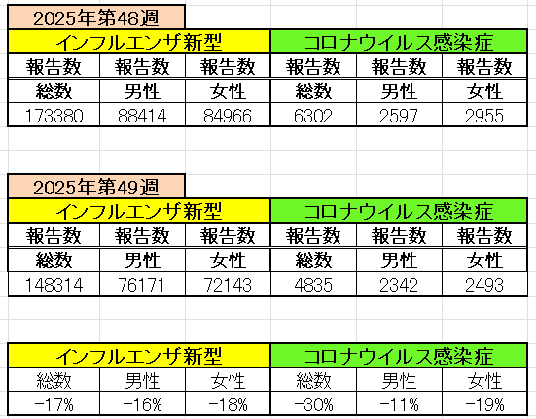
インフルエンザ と 新型コロナ

 |  | 注意

 |  | 対前週 インフルエンザ -17% 減少 新型コロナウイルス -30% 減少

51 感染症統計
届出感染症 第三類 |  |  |  |  |  |  |  |  |  |  |  |  |  | 届出感染症 第三類 細菌性赤痢菌
 |  |  |  |  |  |  |  |  |  |  |  |  |  | 全国 報告数推移 届出患者数（人）
 | 1月 | 2月 | 3月 | 4月 | 5月 | 6月 | 7月 | 8月 | 9月 | 10月 | 11月 | 12月 | 合計 |  | 1月 | 2月 | 3月 | 4月 | 5月 | 6月 | 7月 | 8月 | 9月 | 10月 | 11月 | 12月 | 合計
 | 687 | 531 | 579 | 739 | 1,458 | 2,651 | 4,176 | 4,513 | 3,579 | 2,970 | 1,602 | 1,108 | 24,593 |  | 31 | 24 | 51 | 21 | 33 | 22 | 27 | 46 | 27 | 57 | 34 | 54 | 427
 |  |  |  |  |  |  |  |  |  |  |  | 今週 |  |  |  |  |  |  |  |  |  |  |  |  |  | 今週
 |  |  |  |  |  |  |  |  |  |  |  | 38 |  |  |  |  |  |  |  |  |  |  |  |  |  | 1
2025年 | 142 | 95 | 86 | 111 | 217 | 308 | 838 | 715 | 646 | 646 | 300 | 165 | 4,269 | 2025年 | 2 | 4 | 6 | 4 | 8 | 0 | 5 | 7 | 5 | 8 | 3 | 4 | 56 | 0
2024年 | 103 | 102 | 114 | 122 | 257 | 308 | 519 | 708 | 541 | 533 | 277 | 158 | 3,742 | 2024年 | 4 | 4 | 4 | 8 | 1 | 2 | 6 | 21 | 12 | 8 | 0 | 4 | 74
2023年 | 84 | 62 | 99 | 112 | 224 | 526 | 521 | 768 | 454 | 390 | 416 | 154 | 3,810 | 2023年 | 1 | 1 | 4 | 2 | 2 | 7 | 7 | 3 | 1 | 7 | 7 | 5 | 47
2022年 | 81 | 39 | 72 | 89 | 258 | 416 | 554 | 568 | 578 | 337 | 169 | 168 | 3,329 | 2022年 | 0 | 5 | 4 | 1 | 1 | 1 | 1 | 1 | 0 | 0 | 0 | 2 | 16
2021年 | 81 | 48 | 71 | 128 | 171 | 350 | 569 | 553 | 458 | 306 | 221 | 229 | 3,185 | 2021年 | 1 | 2 | 1 | 0 | 0 | 0 | 1 | 1 | 0 | 1 | 0 | 0 | 7
2020年 | 112 | 85 | 60 | 97 | 95 | 305 | 544 | 449 | 475 | 505 | 219 | 98 | 3,044 | 2020年 | 16 | 1 | 19 | 3 | 13 | 1 | 2 | 2 | 0 | 24 | 4 | 2 | 87
2011年8月に外食チェーン店が原因とされた赤痢菌Shigella sonneiの広域集団感染事例が青森県、宮城県、山形県、福島県において発生した。本事例は、それとほぼ同時期に発生しておりその関連性が強く疑われた事例である。
2025年 第51週（12/15～12/21） |  |  |  |  |  |  |  |  |  |  |  |  |  | 2025年 第51週（12/15～12/21）

腸管出血性大腸菌 |  |  | やや多い |  |  |  |  |  |  |  |  |  |  |  | 赤痢 | やや多い
Ｈ２９／８月は非常に多かった

腸管出血性大腸菌
細菌性赤痢菌

※2023年 第11週（3/13～3/19） 現在

 |  |  |  |  |  |  |  |  |  |  |  |  |  |  | 腸管系感染症は新型コロナウイルス予防の手洗い、手指消毒で
 |  |  |  |  |  |  |  |  |  |  |  |  |  |  | 圧倒的に感染防御できている

50 残留農薬など
残留農薬 (12/15-12/21)
株式会社ユニオン 【回収後の対応】返金対応
輸入国：オーストラリア 回収の理由 食品衛生法違反 検疫所におけるモニタリング検査の結果、一部の商品で基準値0.01ppmを超えるプロピコナゾール（0.03ppm）が検出されたため 【回収情報の周知方法】 弊社にて文書を作成、1次販売先に直接連絡し自主回収の依頼をしております。
https://ifas.mhlw.go.jp/faspub/_link.do?i=IO_S020502&p=RCL202503221
ブルーベリー中国産｜残留農薬プロシミドン検出
厚生労働省は、中国から輸入されたブルーベリーから農薬「プロシミドン」が検出されたことを発表しました。 ※プロシミドン 0.04 ppm検出（基準：0.01 ppm) 「プロシミドン」は、ジカルボキシイミド系の殺菌剤として用いられており、植物病原菌（灰色かび病、菌核病、灰星病、うり類のつる枯病など）に有効とされています。 動物による各種毒性試験結果では、プロシミドン投与による影響は、主に肝臓（小葉中心性肝細胞肥大等）及び精巣（間細胞過形成等）に認められています。 海外では中国、韓国、タイ、オーストラリア等、数十か国で登録が取得されています。
https://www.shokukanken.com/post-26502/
農産物中残留農薬の部位別濃度及び調理による消長について - 秋田県
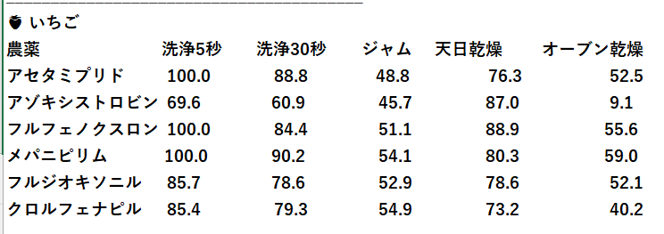 食品中の残留農薬の分析精度向上と調理による変化に関する研究（令和3～5年度） 農産物中残留農薬の部位別濃度及び調理による消長について 松渕亜希子 古井真理子 珍田尚俊 藤井愛実*1 🥬 ほうれんそう 農薬 洗浄5秒 洗浄30秒 ゆでる 炒める シアゾファミド 100.0 68.7 31.3 67.2 イミダクロプリド 92.4 85.9 22.8 68.5 テフルトリン 96.0 100.0 88.0 64.0 ________________________________________ 🍅 ミニトマト 農薬 洗浄5秒 洗浄30秒 湯むき 煮る アセタミプリド 86.7 100.0 80.0 73.3 ボスカリド 70.4 83.1 11.3 98.6 シアゾファミド 59.3 47.0 0.0 81.5 チアクロプリド 89.1 76.4 60.9 95.7 ＊調理で農薬がなくなることは、ほとんどなさそうだ
https://www.pref.akita.lg.jp/uploads/public/archive_0000057985_00/022_%E8%BE%B2%E7%94%A3%E7%89%A9%E4%B8%AD%E6%AE%8B%E7%95%99%E8%BE%B2%E8%96%AC%E3%81%AE%E9%83%A8%E4%BD%8D%E5%88%A5%E6%BF%83%E5%BA%A6%E5%8F%8A%E3%81%B3%E8%AA%BF%E7%90%86%E3%81%AB%E3%82%88%E3%82%8B%E6%B6%88%E9%95%B7%E3%81%AB%E3%81%A4%E3%81%84%E3%81%A6%EF%BC%88p56%EF%BD%9E59%EF%BC%89.pdf

